상품제안서
3단 자동우산 자외선 차단 매직 보관가방 8k/12k | 상품코드: F23192

 |  |  |  |  |  |  | 02-412-0044 | www.easy1.co.kr
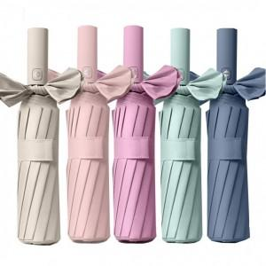

【상세/제작정보】 | ※ 기본 opp포장입니다.※

【인쇄/포장옵션】 | 실크, 레이저, 스티커 / 포장지포장

【공급단가】 | 수량 | 100~ | 300~ | 500~ | 1,000~ | 3,000~
*VAT별도 | 8k | 7,540원 | 7,270원 | 7,000원 | 6,730원 | 6,460원
 | 12k | 8,940원 | 8,620원 | 8,300원 | 7,980원 | 7,660원

【상품 URL】 | https://dev.easy1.co.kr:443/src/goods_detail.php?gdno=23192

